캐릭터 상세 설정
 | 캐릭터 상세 설정

이름 | 연수 |  | 성별 / 나이 | 42 |  | 참고 이미지

성격 | 치매기가 있는 노모를 보살피며 살아와 사려깊고 배려심이 깊다.

말버릇 (상호작용) | 평상 시 | "주인공 왔구나~? 착하기도 해라~"

 | 희

 | 노

 | 애

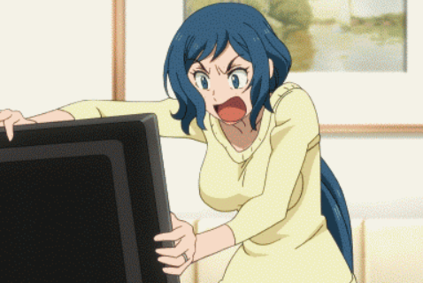
 | 락

종족 | 인간 |  | 직업 | 리드 헌터

역할 | 보급구역 NPC |  | 소속 | 성심 캠프장

관계도 | 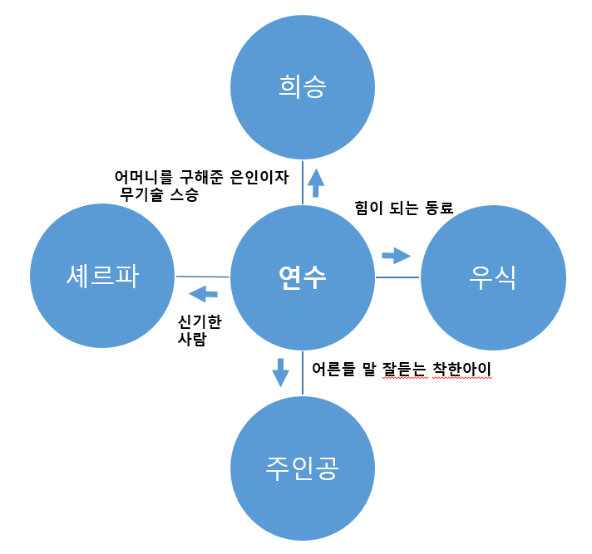

 |  |  |  |  | 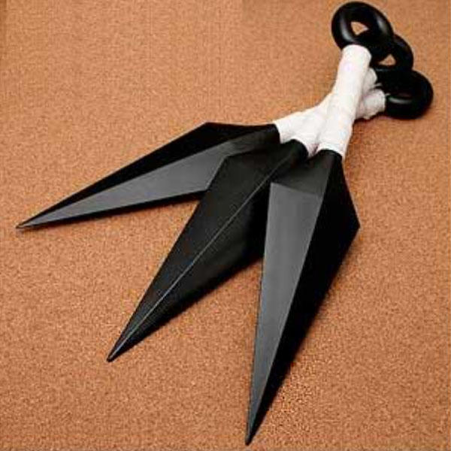

무기 | 수리검(에고무기이기 때문에 던지면 다시 돌아온다) ->우측 참고사진

과거/역사 | 연수는 서울 소재 종합 요양병원을 다니던 간호사였다. 부분 치매가 있는 노모를 부양하며, 주말마다 고향 대전에 내려가 노모의 재활 치료를 한다. 힘든 나날을 보내던 과정 중 몬스터 침공 사태로 도시가 망가져 더 이상 노모는 치료받을 수 없게 되어 상태는 악화되었고 (사망) 대전에 그대로 발이 묶인 연수는 자주 가던 빵집 사장님의 배려로 성심 캠프장에 거주 하게 된다. 그러던 어느날 사장님이 가져온 무기의 주인을 찾는 과정 중 연수가 무기에게 선택되고 보급품을 관리하는 역할 또한 맡게 된다. 어린 주인공을 잘 챙겨주며 희승을 믿고 따른다.

기획의도 | 기획의도-> 몇 없는 여캐가 있다면 좋겠다는 생각에 기획하게 됐다. 아이디어 스케치 과정 중 식상 하지 않은 입체적인 여성, 그중에서도 게임내에 거의 찾아 볼 수 없는 40대 중년 여성캐릭터의 개성을 살리면 좋을 것 같다는 아이디어가 떠오르게 됐다. 연수는 주인공의 부모를 대신 하면서도 친한 동료로, 조력자의 역할로도 사용할 수 있다.

